Solicitud gráfica
 | Área: | Ciencias Naturales |  |  | Fecha:
 | Grado: | 7 |  |  | 2016-04-17
 | Título del tema: | El sistema locomotor en el ser humano |  |  | ¿Cuaderno de estudio o recurso? | Recurso
 | Editor: | Diego Molina |  |  | Motor del recurso | F8

 | Código guión o recurso: | CN_07_02_REC50 | ← Para determinar este código, visite la hoja de Ayuda
 |  |  |  |  | ESPECIFICACIÓN DE ARCHIVOS A ENTREGAR
Núm. | Archivo Shutterstock o ruta en web | Imagen para: | Tipo | Ubicación de la imagen en el recurso F8 | Nombre imagen SMALL | Tamaño imagen SMALL | Nombre imagen ZOOM | Tamaño imagen ZOOM | Descripción | Observaciones
IMG01 | 296166698 | Recurso F8 | Fotografía | Contenido | CN_07_02_REC50_IMG01.jpg | 643 x 450 px |  |  | Esqueleto
IMG02 | 296166698 | Recurso F8 | Ilustración | Contenido | CN_07_02_REC50_IMG02.jpg | 643 x 450 px |  |  | Esqueleto | 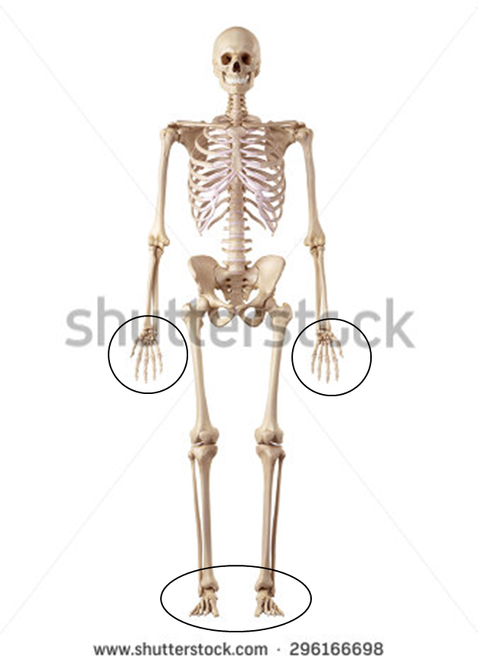 Resaltar manos y pies
IMG03 | 296166698 | Recurso F8 | Ilustración | Contenido | CN_07_02_REC50_IMG03.jpg | 643 x 450 px |  |  | Esqueleto | 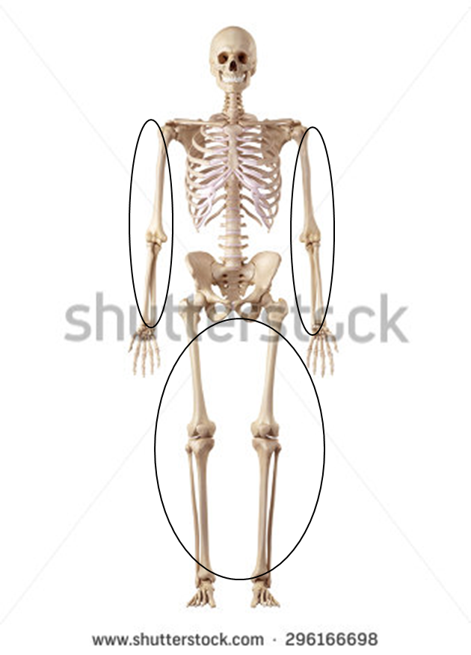 Resaltar piernas y brazos
IMG04 | 296166698 | Recurso F8 | Ilustración | Contenido | CN_07_02_REC50_IMG04.jpg | 643 x 450 px |  |  | Esqueleto | 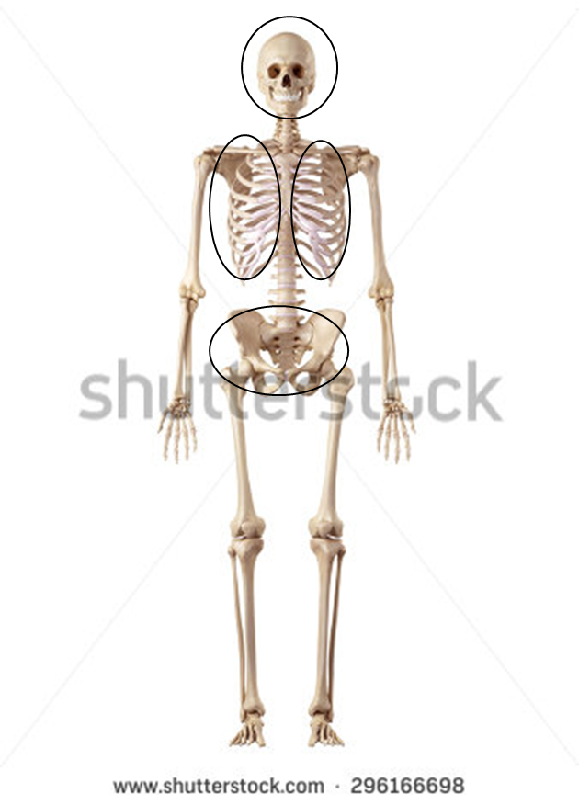 Resaltar hombros, cadera, costillas y cráneo
IMG05 | 296166698 | Recurso F8 | Ilustración | Contenido | CN_07_02_REC50_IMG05.jpg | 643 x 450 px |  |  | Esqueleto |  Resaltar columna vertebral
IMG06 | 185803484 | Recurso F8 | Ilustración | Contenido | CN_07_02_REC50_IMG06.jpg | 643 x 450 px |  |  | Estructura del hueso | 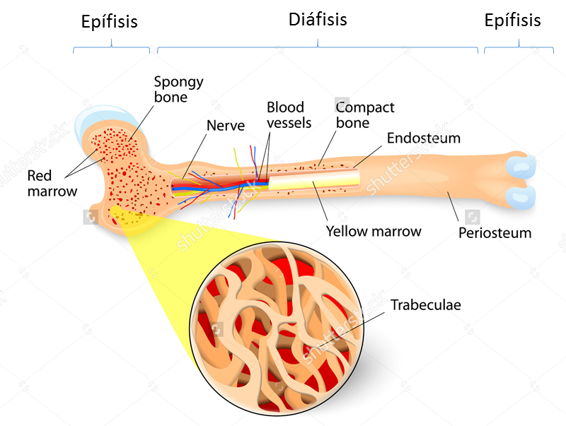 Agregar demarcación de epífisis y diáfisis como se muestra en la imagen. Cambiar al español: Spongy bone: Hueso esponjoso / Nerve: Nervio / Blood vessels: Vasos sanguíneos / Compact bone: Hueso compacto / Periosteum: Periostio / Yellow marrow: Médula ósea / Trabeculae: Trabécula. Eliminar: Red marrow y endosteum

